Sheet1
六安市中医院 不锈钢办公桌项目报价单
序号 | 产品名称 | 单位 | 数量 | 备注 | 生产厂家 | 品牌 | 规格/型号 | 单价（元） | 每件合计（元） | 医疗器械注册证或备案凭证号 | 免费质保期 | 供货时间
1 | 不锈钢办公桌 | 台 | 1 | 长120cm-130cm，宽60cm-70cm，高是80cm-85cm（中标后需在5个工作日送达）
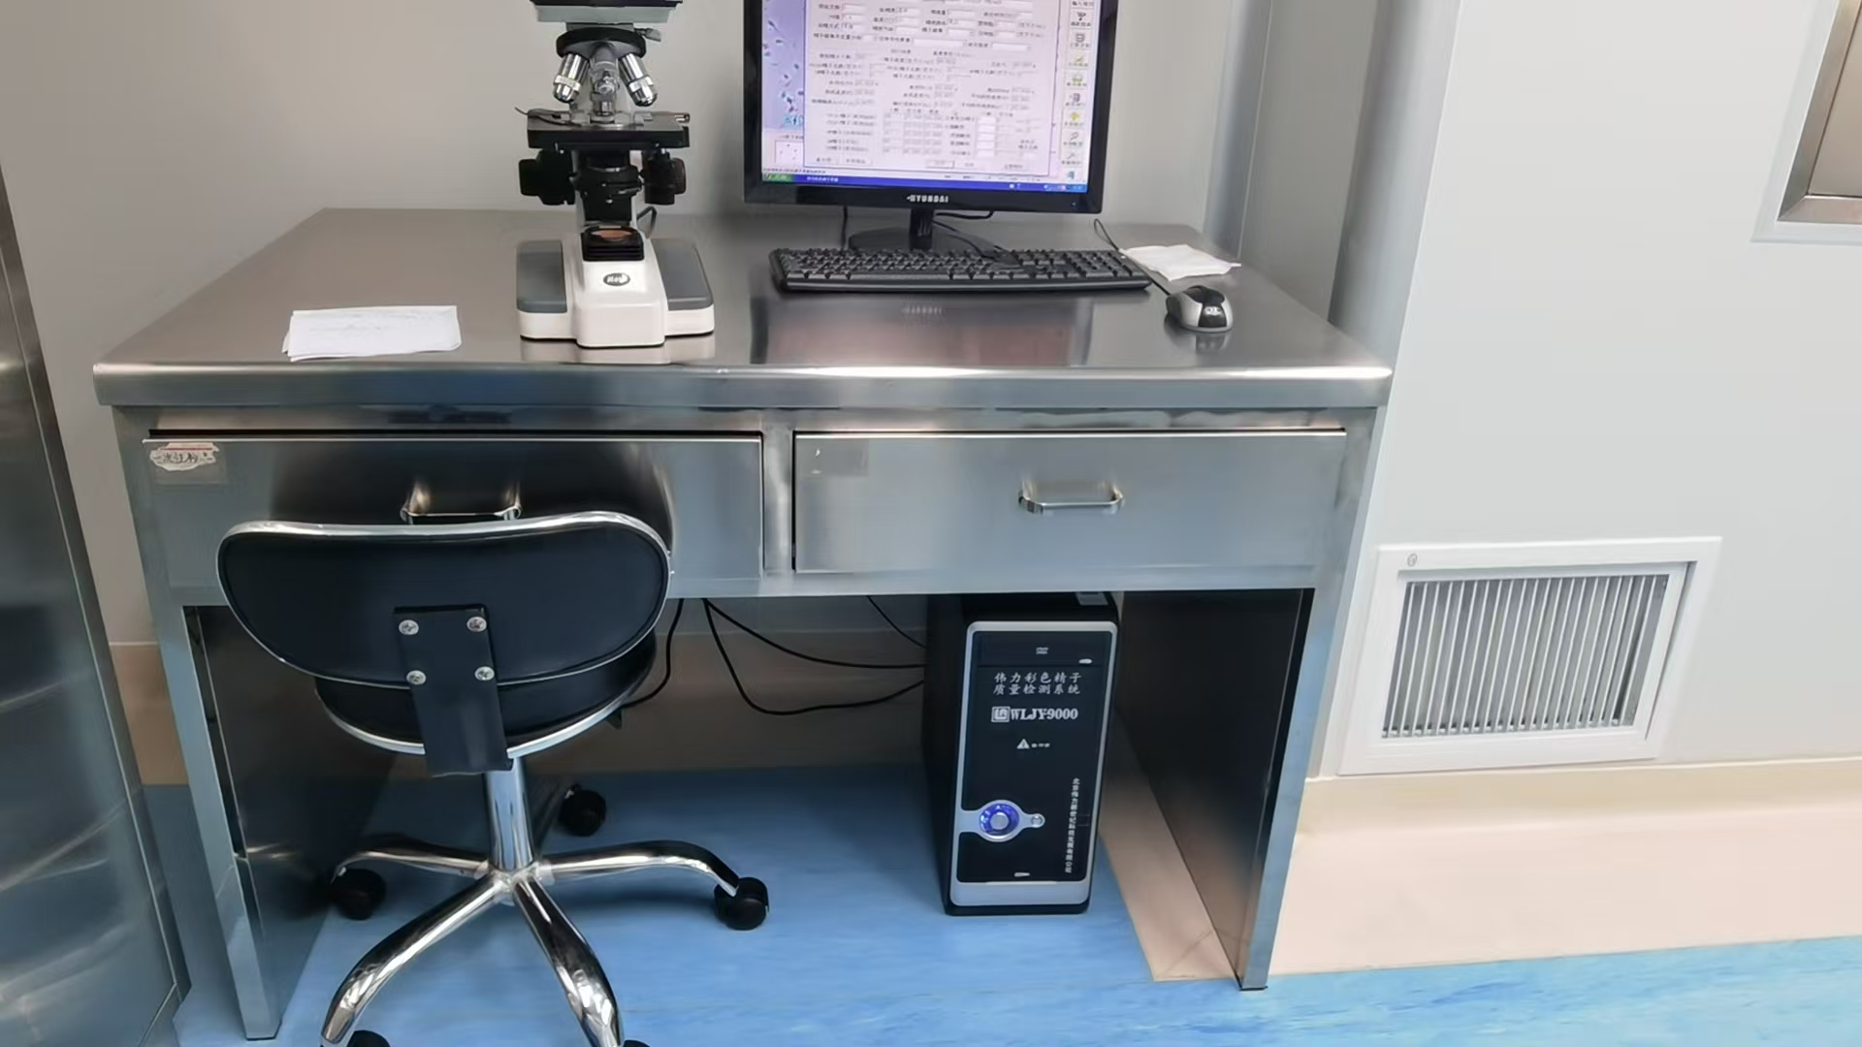

 |  |  |  |  |  |  | 报价单位（盖章）：
 |  |  |  |  |  |  | 授权代表签字：
 |  |  |  |  |  |  | 联系电话：
 |  |  |  |  |  |  | 日期： 年 月 日
要求：以下空白处需附上产品图片、参数等简要信息。设备科电话：05643312184，3318715. 邮箱laszyysbgcb@163.com。

